学習内容
5 | Chapter５ |  | CUIでつくるミニゲーム
 | 消えたアルファベットを探すゲームを作る
 |  | 任意の位置で虫食いアルファベットを作る |  | list0504_1.py
 |  | ランダムな位置で虫食いアルファベットを作る |  | list0504_2.py
 |  | 答えを入力し判定する |  | list0504_3.py
 |  | 時間の計測を追加する |  | list0504_4.py
 |  | 時間の計測結果を文章付きで表示する |  | list0504_5.py

6 | Chapter６ |  | GUIの基礎①
 | GUIについて
 |  | ウィンドウの表示 |  | list0601_1.py
 |  | タイトルとサイズの指定 |  | list0601_2.py
 | ラベルを配置する
 |  | ラベルの配置 |  | list0602_1.py
 |  | 使えるフォントを調べる |  | list0602_2.py
 | ボタンを配置する
 |  | ボタンの配置 |  | list0603_1.py
 |  | ボタンをクリックした時の反応 |  | list0603_2.py
 | キャンバスを使う
 |  | キャンバスの配置 |  | list0604_1.py
 |  | キャンバスに画像を表示する |  | list0604_2.py
 | おみくじを引くソフトを作る
 |  | 画像の表示 |  | list0605_1.py
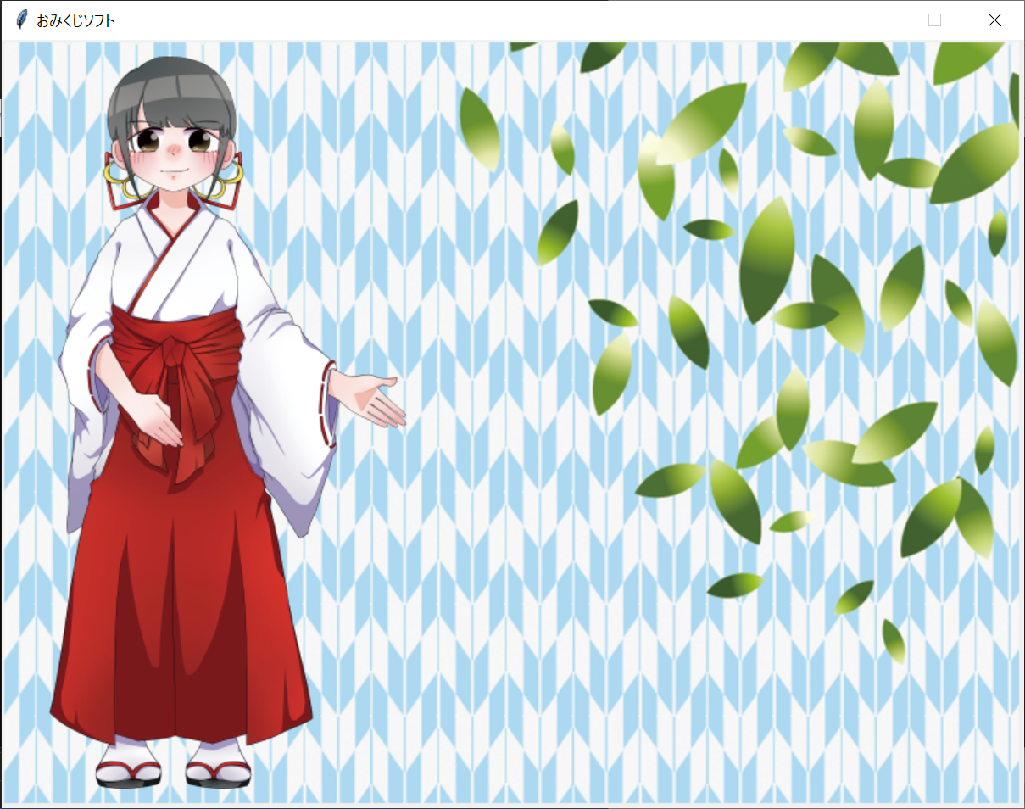

 |  | GUIの配置 |  | list0605_2.py
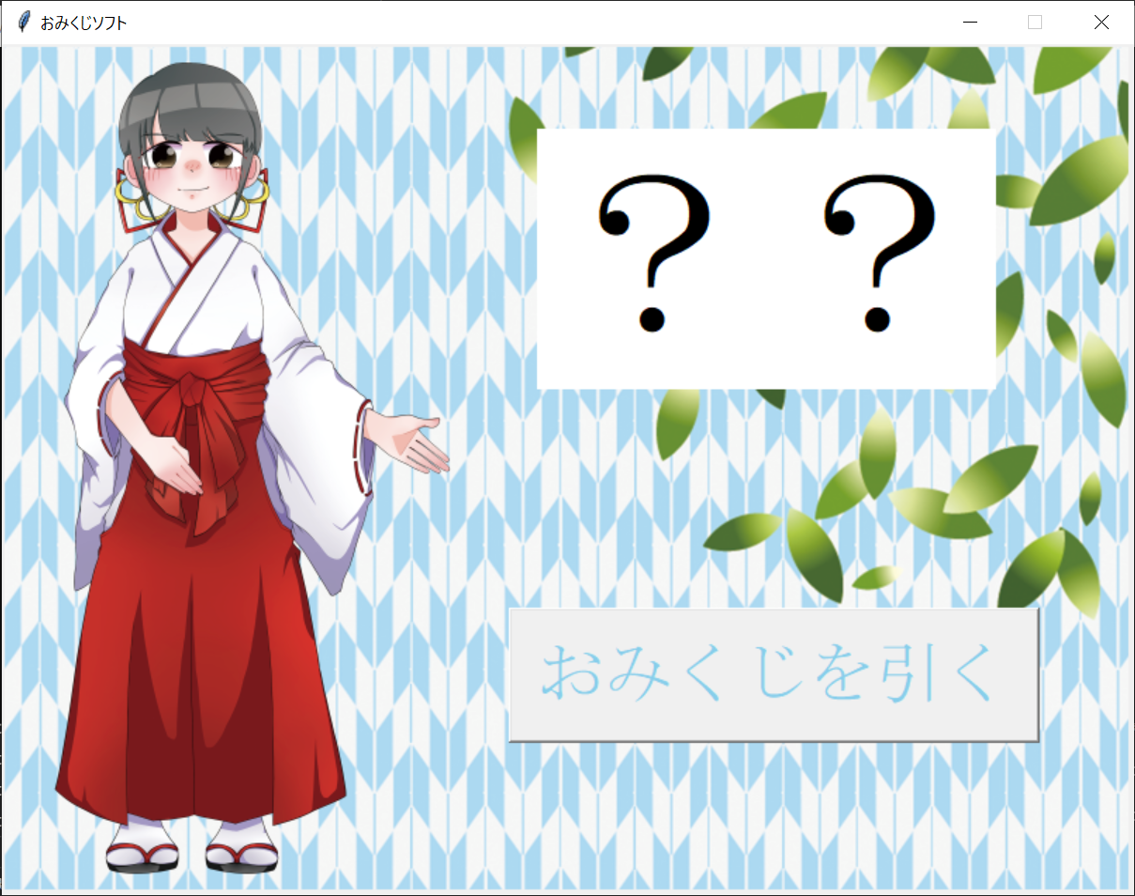

 |  | ボタンを反応させる |  | list0605_3.py


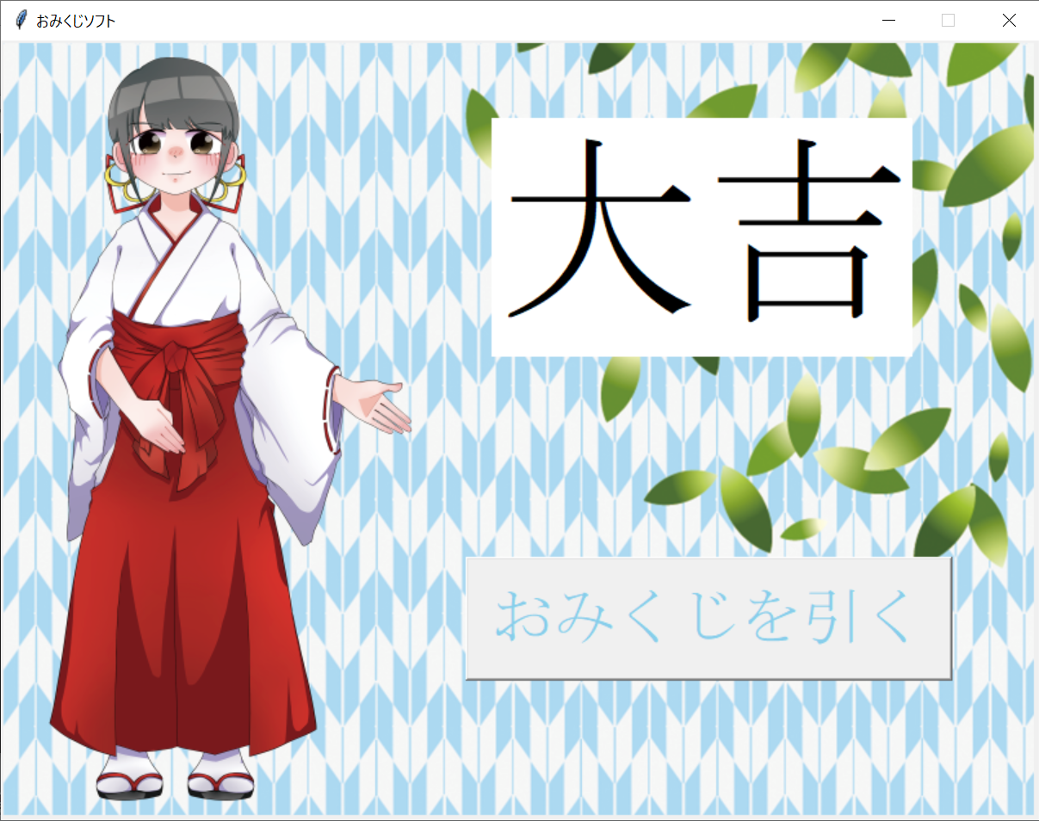

7 | Chapter7 |  | GUIの基礎②
 | テキスト入力欄を配置する
 |  | 一行テキストの入力欄 |  | list0701_1.py
 |  | Entry内の文字列の操作 |  | list0701_2.py
 | 複数行のテキスト入力欄を配置する
 |  | 複数行のテキスト入力欄 |  | list0702_1.py
 | チェックボタンを配置する
 |  | チェックボタンの配置 |  | list0703_1.py
 |  | チェックの有無を知る |  | list0703_2.py
 |  |  |  | list0703_3.py
 | メッセージボックスを表示する
 |  | めっせーずボックスの使い方 |  | list0704_1.py

